説明
見積書作成時の留意点
【見積関連の提出書類】
1.見積書表紙（押印）
2.見積内訳 ※共同提案者分も含む
3.人件費単価根拠資料 ※共同提案者分も含む
4.一般管理費率算出表 ※該当する場合
5.再委託費率が５０％を超える理由書 ※該当する場合

●全般
国内における課税取引を見積書テンプレートに記載する際は、割戻して税抜額を求めた上で記載すること。
不課税対象の経費は原額で記載すること。
各書式について【記載例】をよく確認した上で作成すること。

●人件費単価
経済産業省の「委託事業事務処理マニュアル」を参照し、健保等級単価、実績単価、コスト実績単価、
受託単価のいずれかを選択の上、設定する。設定した人件費単価設定の根拠資料を見積に添付して
提出すること。
〇委託事業事務処理マニュアル(R3.1)
https://www.meti.go.jp/information_2/publicoffer/jimusyori_manual.html

●共同提案者の見積内訳
共同提案の場合、提案者の見積内訳の再委託費として、共同提案者の見積内訳の合計額（税抜）を記載すること。
なお、提案時は審査のため、共同提案者の見積内訳と根拠資料（人件費、一般管理費率）も提出すること。

◆提案時見積書
見積表紙は提案者 提案者内訳 共同提案者内訳
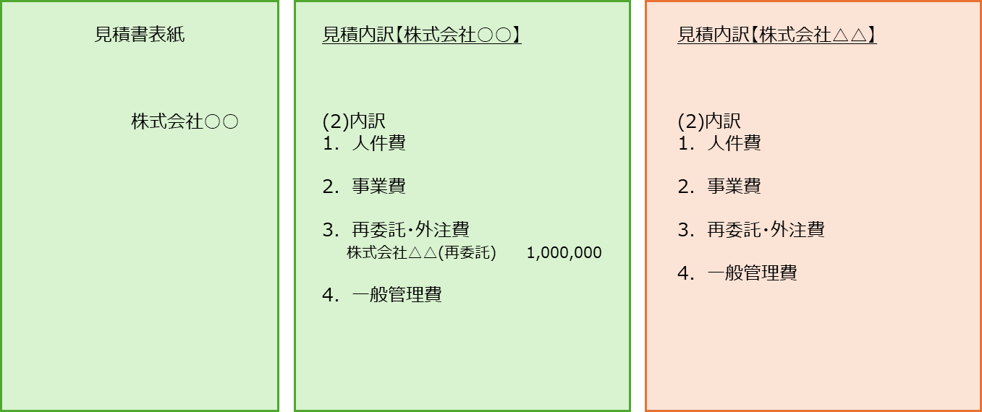

●再委託・外注費の分けについて

※精算有/無とは、
◆精算「有」
支払うべき金額の確定に関する条項などの精算条項がある契約
再委託先から精算証憑類を受領し、検査、額の確定により支払いをする。
事務局に額の確定を適正に行ったことを示す再委託先への確定通知書を提出する。
◆精算「無」
精算「有」以外の契約
仕様書、見積書（選定理由書）、契約書、完了報告書、請求書、領収書等の提出でよい。

●５０％を超える再委託費（共同提案者分も含む）
契約金額に対する再委託費の額（外注費を含む。）の割合が５０％を超える場合には、
提案書テンプレートの様式3 別添１の「再委託費率が５０％を超える理由書」を提出すること。

●経費の流用
区分間の流用額が１０％以内であれば、計画変更をしなくとも精算できるが、
人件費と一般管理費は増やすことができない。ただし、区分間の流用額が１０％以内の場合、および
区分内の流用額が１０％を超過する場合、計画変更は不要でも、事務局への事前相談が必要。

●一般管理費率
「【書式】一般管理費率算出表」に、計算の根拠（決算書の損益計算書等）を添付し提出すること。
「委託事業事務処理マニュアル」に沿って一般管理費率を算出する。
一般管理費＝（Ⅰ．人件費＋Ⅱ．事業費）＜Ⅲ．再委託・外注費を除く＞×一般管理費率
※手法４ 受託単価を使用する場合、単価に一般管理費が含まれている場合は計上不可。
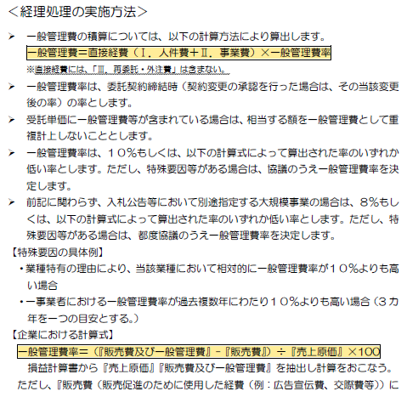
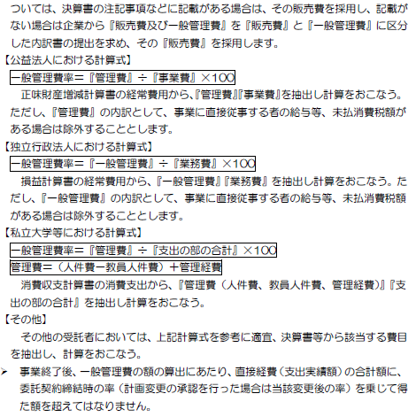

●一般管理費率算出方法
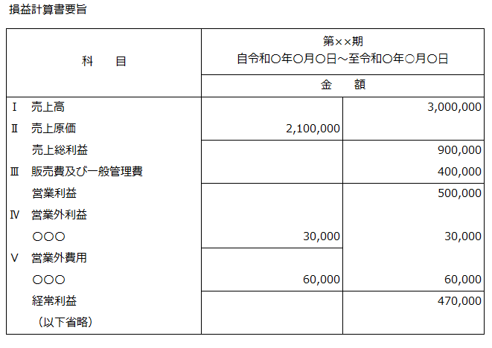
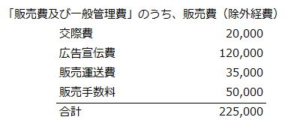
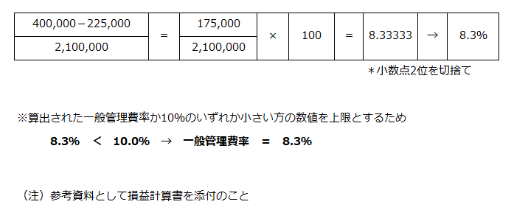

【書式】見積書表紙（提案時）
見積書表紙：
共同提案者からの提出は求めない
住所:
2行になる場合は住所1から入力
 |  |  |  |  | 2026-06-22 | 2026-06-22 |  | ←※契約日以前の日付
 |  |  |  |  |  | ↓ | 提案時と異なる場合には修正
三菱UFJリサーチ&コンサルティング株式会社 |  |  |  |  |  | 住所1
政策研究事業本部 地球環境部 御中 |  |  |  |  |  | 住所2 | (例)東京都港区虎ノ門5-11-2
氏名:
提案書テンプレート様式１に記載の 「提案者」と同じ
 |  |  |  |  |  | 会社名 | (例)三菱UFJリサーチ&コンサルティング株式会社
 |  |  |  |  |  | 氏名 | (例)○○ ○○
 |  |  |  | (例)東京都港区虎ノ門5-11-2 |  | ↓
印
社印:押印すること
 |  |  |  | (例)三菱UFJリサーチ&コンサルティング株式会社
 |  |  |  | (例)○○ ○○

見積書

令和8年度「二国間クレジット取得等のためのインフラ整備調査事業（JCM実現可能性調査）」〇〇〇〇提案のため、下記の通りお見積り申し上げます。

見積金額 | 0 | 円 | （消費税及び地方消費税 を含む）

件名 |  |  |  |  |  | 提案FS案件名を入力
令和8年度「二国間クレジット取得等のためのインフラ整備調査事業（JCM実現可能性調査）」（〇〇〇〇） |  |  |  |  |  | 〇〇〇〇

作業期間：委託契約締結日から令和9年2月5日

内訳は別添のとおり。

【書式】見積書表紙 (採択後)
見積書表紙：
共同提案者からの提出は求めない
住所:
2行になる場合は住所1から入力
 |  |  |  |  | 2026-08-01 | 2026-08-01 |  | ←※契約日以前の日付
 |  |  |  |  |  | ↓ | 提案時と異なる場合には修正
三菱UFJリサーチ&コンサルティング株式会社 |  |  |  |  |  | 住所1
政策研究事業本部 地球環境部 御中 |  |  |  |  |  | 住所2 | (例)東京都港区虎ノ門5-11-2
氏名:
提案書テンプレート様式１に記載の 「提案者」と同じ
 |  |  |  |  |  | 会社名 | (例)三菱UFJリサーチ&コンサルティング株式会社
 |  |  |  |  |  | 氏名 | (例)○○ ○○
 |  |  |  | (例)東京都港区虎ノ門5-11-2 |  | ↓
印
社印:押印すること
 |  |  |  | (例)三菱UFJリサーチ&コンサルティング株式会社
 |  |  |  | (例)○○ ○○

見積書

下記の通りお見積り申し上げます。

見積金額 | 0 | 円 | （消費税及び地方消費税 を含む）

件名 |  |  |  |  |  | 採択後FS案件名を入力
令和8年度「二国間クレジット取得等のためのインフラ整備調査事業（JCM実現可能性調査）」（〇〇〇〇） |  |  |  |  |  | 〇〇〇〇

作業期間：委託契約締結日から令和9年2月5日

内訳は別添のとおり。

【記載例】見積内訳
見積内訳【提案者：株式会社○○】
（１）委託金額 | （単位：円）
区分 | 委託金額
１．人件費 | 3,500,000
２．事業費 | 4,554,000
３．再委託・外注費 | 1,200,000
４．一般管理費 | 805,400
小計 | 10,059,400
消費税及び地方消費税相当額 | 1,005,940
不課税対象の経費は原額で、課税対象の経費は税抜き金額で記載すること。
合計 | 11,065,340

人件費単価の根拠資料を併せて提出すること。
（２）内訳 |  |  |  |  | （単位：円）
区分 | 積算内訳（税抜） |  |  |  | 委託金額

１．人件費 |  |  |  |  | 3,500,000
上級研究員 | @20,000 | × | 100.0 | 時間 | 2,000,000
主任研究員 | @10,000 | × | 100.0 | 時間 | 1,000,000
研究員 | @5,000 | × | 100.0 | 時間 | 500,000
 |  |  |  |  | 0
人件費単価根拠資料に記載されている役職または階級を記入すること。
 |  |  |  |  | 0
 |  |  |  |  | 0
 |  |  |  |  | 0
内訳は、費用に合わせて適宜変更すること。旅費は必要な詳細を記載すること。
 |  |  |  |  | 0
 |  |  |  |  | 0
 |  |  |  |  | 0
 |  |  |  |  | 0
２．事業費 |  |  |  |  | 4,554,000
各社の旅費規程に基づき記載すること。
（１）旅費 |  |  |  |  | 3,090,000
海外交通費 | @50,000 | × | 6.0 | 人回 | 300,000
国内交通費 | @5,000 | × | 6.0 | 人回 | 30,000
航空賃 | @300,000 | × | 6.0 | 人回 | 1,800,000
日当 | @50,000 | × | 6.0 | 人回 | 300,000
宿泊費 | @100,000 | × | 6.0 | 人回 | 600,000
海外旅行保険 | @10,000 | × | 6.0 | 人回 | 60,000
 |  |  |  |  | 0
（２）謝金 |  |  |  |  | 110,000
委員謝金（○○委員会） | @10,000 | × | 5.0 | 人回 | 50,000
講師謝金（講演内容） | @30,000 | × | 2.0 | 人回 | 60,000
 |  |  |  |  | 0
（３）会議費 |  |  |  |  | 400,000
会場借料（会議名） | @200,000 | × | 2.0 | 回 | 400,000
 |  |  |  |  | 0
（４）備品費（借料及び損料） |  |  |  |  | 500,000
機器リース代（機器種別） | @100,000 | × | 5.0 | ヶ月 | 500,000
 |  |  |  |  | 0
（５）消耗品費 |  |  |  |  | 100,000
（消耗品名） | @10,000 | × | 10.0 | 個 | 100,000
 |  |  |  |  | 0
（６）印刷製本費 |  |  |  |  | 50,000
パンフレット印刷費 | @1,000 | × | 50.0 | 部 | 50,000
 |  |  |  |  | 0
（７）補助人員費 |  |  |  |  | 4,000
再委託費については、再委託先別に見積内訳と根拠資料を提出し、ここには税抜合計額を記載すること。
（作業名） | @2,000 | × | 2.0 | 時間 | 4,000
 |  |  |  |  | 0
（８）その他諸経費 |  |  |  |  | 300,000
通信運搬費（郵送料、運送費等） | @10,000 | × | 10.0 | 件 | 100,000
通訳費 | @20,000 | × | 10.0 | 日 | 200,000
３．再委託・外注費 |  |  |  |  | 1,200,000
○○株式会社（再委託） | @1,000,000 | × | 1 | 式 | 1,000,000
xxxx,Ltd.（外注） | @200,000 | × | 1 | 式 | 200,000
 |  |  |  |  | 0
 |  |  |  |  | 0
４．一般管理費 |  |  | 10 | % | 805,400
一般管理費＝直接経費（Ⅰ．人件費＋Ⅱ．事業費）×一般管理費率 ※直接経費に、「Ⅲ．再委託・外注費」を含めない
受託単価に一般管理費が含まれる場合は、「受託単価適用のため計上しない」と記載する。
小計 |  |  |  |  | 10,059,400
消費税及び地方消費税相当額 |  |  |  |  | 1,005,940
企業名の後に、再委託先の場合は（再委託）、外注先の場合は（外注）と記載すること。
一般管理費率はこちらに入力すること。10％ではない任意の率を計上する場合は、小数点第２位を切り捨てて率を設定する。
合計 |  |  |  |  | 11,065,340

【記載例】一般管理費率算出表
一般管理費率算出表

 |  |  |  |  |  | 株式会社○○

該当する場合は再委託先分も提出する。

一般管理費 | × | 100
売上原価

必要な算式があれば記載する。

一般管理費の額を入力する。

損益計算書より算出 |  |  | 一般管理費率
175,000 | × | 100 | ＝ | 8.3333333333 | → | 8.3％
2,100,000
売上原価の額を入力する。
 |  |  |  |  | 小数点2位を切捨て

※算出された一般管理費率か10％のいずれか小さい方の数値を上限とするため
一般管理費率 ＝ | 8.3％

（注）損益計算書要旨等の資料を添付のこと

